关系图
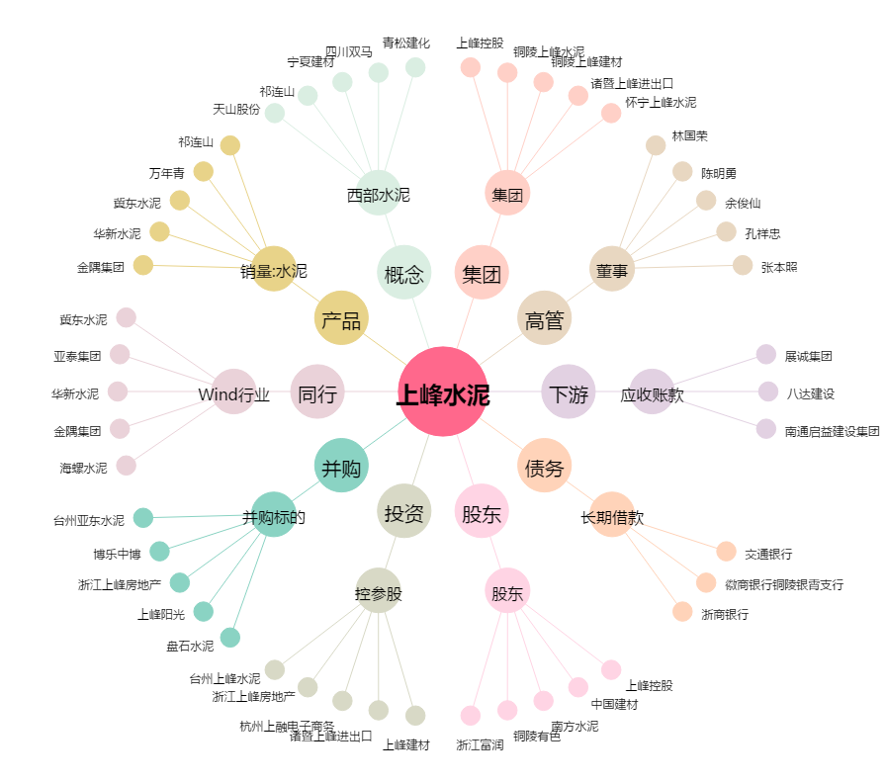
上峰水泥[000672.SZ] - 关系概览图

